Table 1
О реализации в государственных образовательных организациях, подведомственных Департаменту образования и науки города Москвы, проектов предпрофессионального образования В целях обеспечения реализации проектов предпрофессионального образования в государственных образовательных организациях, подведомственных Департаменту образования и науки города Москвы, приказываю: 1. Утвердить перечень государственных образовательных организаций, подведомственных Департаменту образования и науки города Москвы, реализующих проект предпрофессионального образования «Инженерный класс в московской школе» в 2025/2026 учебном году, согласно приложению 1 к настоящему приказу. 2. Утвердить перечень государственных образовательных организаций, подведомственных Департаменту образования и науки города Москвы, реализующих проект предпрофессионального образования «ИТ-класс в московской школе» в 2025/2026 учебном году, согласно приложению 2 к настоящему приказу. 3. Утвердить перечень государственных образовательных организаций, подведомственных Департаменту образования и науки города Москвы, реализующих проект предпрофессионального образования «Медицинский класс в московской школе» в 2025/2026 учебном году, согласно приложению 3 к настоящему приказу. 4. Утвердить перечень государственных образовательных организаций, подведомственных Департаменту образования и науки города Москвы, реализующих проект предпрофессионального образования «Предпринимательский класс в московской школе»в 2025/2026 учебном году, согласно приложению 4 к настоящему приказу. 5. Утвердить перечень государственных образовательных организаций, подведомственных Департаменту образования и науки города Москвы, реализующих проект предпрофессионального образования «Медиакласс в московской школе» в

 | 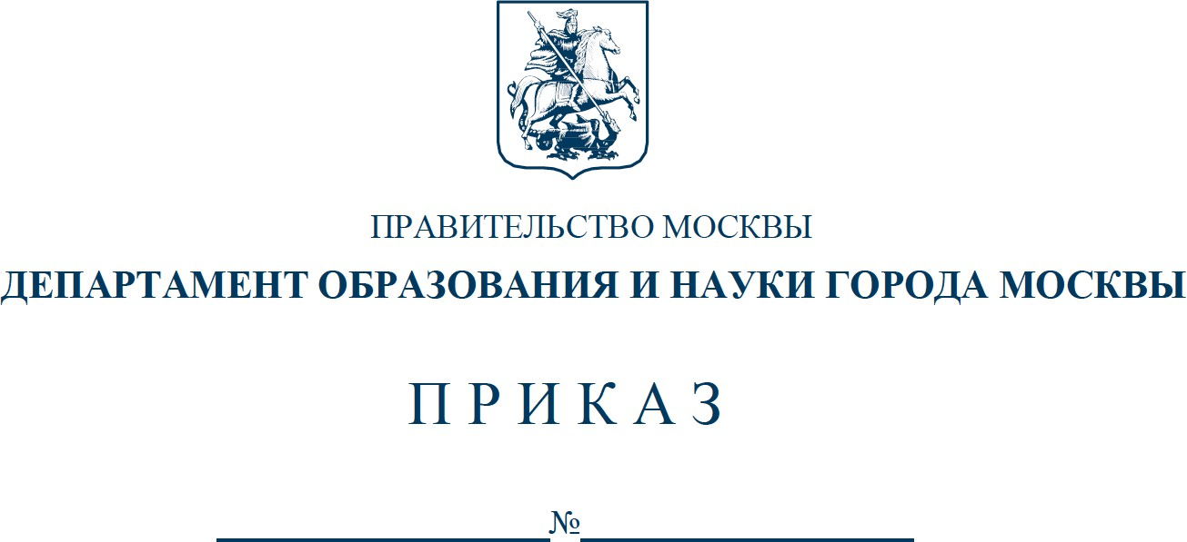
2 6. Утвердить перечень государственных образовательных организаций, подведомственных Департаменту образования и науки города Москвы, реализующих проект предпрофессионального образования «Психолого-педагогический класс в московской школе» в 2025/2026 учебном году, согласно приложению 6 к настоящему приказу. 7. Признать утратившими силу: 7.1. Приказ Департамента образования и науки города Москвы от 26 июля 2024 г. № 01-12-753/24 «О реализации в государственных образовательных организациях, подведомственных Департаменту образования и науки города Москвы, проектов предпрофессионального образования». 7.2. Приказ Департамента образования и науки города Москвы от 11 сентября 2024 г. № 01-12-893/24 «О внесении изменений в приказ Департамента образования и науки города Москвы от 26 июля 2024 г. № 01-12-753/24». 7.3. Приказ Департамента образования и науки города Москвы от 21 октября 2024 г. № 01-12-1033/24 «О внесении изменений в приказ Департамента образования и науки города Москвы от 26 июля 2024 г. № 01-12-753/24». 7.4. Приказ Департамента образования и науки города Москвы от 3 марта 2025 г. № Пр-176 «О внесении изменений в приказ Департамента образования и науки города Москвы от 26 июля 2024 г. № 01-12-753/24». 8. Управлению информационной политики и связей с общественностью обеспечить официальное опубликование (размещение) распорядительного документа на официальном сайте Департамента образования и науки города Москвы https://www.mos.ru/donm/. 9. Контроль за выполнением настоящего приказа возложить на первого заместителя руководителя Департамента образования и науки города Москвы Лукашук О.Н.

Руководитель Департамента образования и науки города Москвы И.А. Каклюгина
Разослать: первому заместителю руководителя, заместителям руководителя, Управлению контроля качества и развития содержания образования, Управлению инспектирования образовательных организаций, Правовому управлению, Управлению информационной политики и связей с общественностью (для публикации), ГАОУ ВО МГПУ, ГАОУ ДПО МЦКО, ГАОУ ДПО ЦПМ, ГАОУ ДПО «Корпоративный университет», ГКУ ЦФО ДОНМ, ГКУ СФК ДОНМ, ГАУ «Центр цифровизации образования» (для публикации), руководителям государственных образовательных организаций, подведомственных ДОНМ.
исп.: К.П. Шлямова, тел.: 8(495)957-75-00, доб. 39-279
Приложение 1 к приказу Департамента образования и науки города Москвы от №
Перечень государственных образовательных организаций, подведомственных Департаменту образования и науки города Москвы, реализующих проект предпрофессионального образования «Инженерный класс в московской школе» в 2025/2026 учебном году
№ п/п | Образовательная организация | Классы
1 | Государственное бюджетное общеобразовательное учреждение города Москвы «Школа № 7» | 11 класс
2 | Государственное бюджетное общеобразовательное учреждение города Москвы «Школа № 41 имени Григория Алексеевича Тарана» | 11 класс
3 | Государственное бюджетное общеобразовательное учреждение города Москвы «Школа № 58» | 10 класс
4 | Государственное бюджетное общеобразовательное учреждение города Москвы «Школа № 67» | 10, 11 классы
5 | Государственное бюджетное общеобразовательное учреждение города Москвы «Школа № 86 имени М.Е. Катукова» | 10, 11 классы
6 | Государственное бюджетное общеобразовательное учреждение города Москвы «Школа № 118» | 10 класс
7 | Государственное бюджетное общеобразовательное учреждение города Москвы «Школа № 138» | 10, 11 классы
8 | Государственное бюджетное общеобразовательное учреждение города Москвы «Школа № 167 имени Маршала Л.А. Говорова» | 11 класс
9 | Государственное бюджетное общеобразовательное учреждение города Москвы «Школа № 171» | 10, 11 классы
10 | Государственное бюджетное общеобразовательное учреждение города Москвы «Школа № 185 имени Героя Советского Союза, Героя Социалистического Труда В.С. Гризодубовой» | 10, 11 классы
11 | Государственное бюджетное общеобразовательное учреждение города Москвы «Школа № 201 ордена Трудового Красного Знамени имени Героев Советского Союза Зои и Александра Космодемьянских» | 11 класс
12 | Государственное бюджетное общеобразовательное учреждение города Москвы «Школа № 224» | 10, 11 классы

